关系图
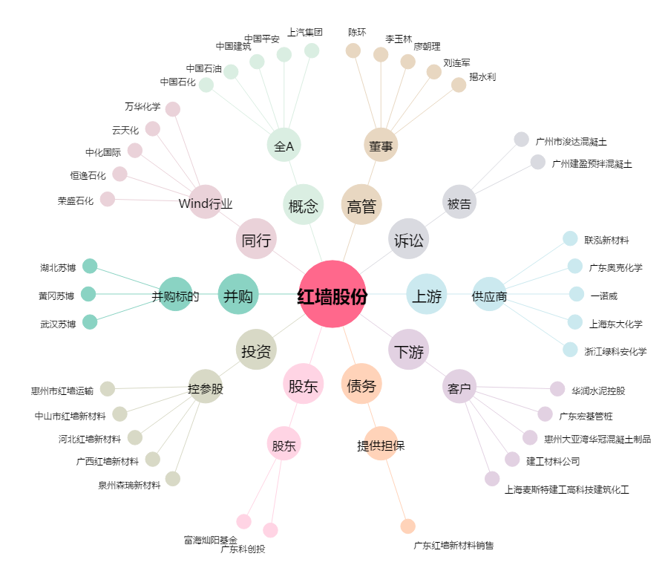
红墙股份[002809.SZ] - 关系概览图

